Arkusz1
UWAGA!!! KAŻDA DIODA POWINNA MIEĆ SWÓJ WŁASNY REZYSTOR (RC) OGRANICZAJĄCY PRĄD
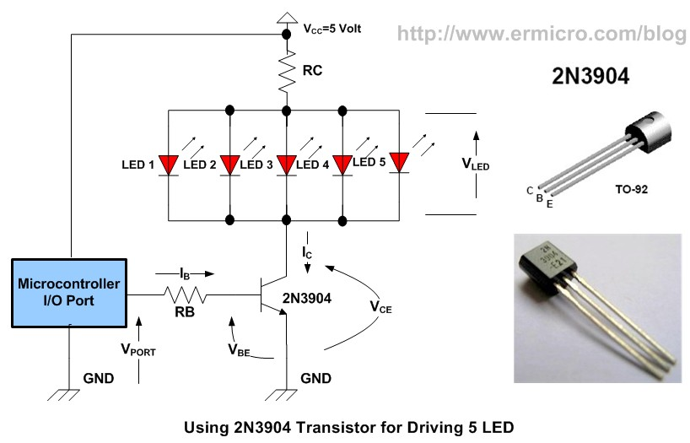
napiecie zasilania | 9
ilosc diod | 2
napiecie diody | 6
prąd diody | 80
wzmocnienie tranzystora | 160

RC | 18.75
P(RC) | 0.48

RB | 3500
P(RB) | 0.0035

